Einleitung
NutriGaDget
Hohenheimer Farm Gate Nutrient Budget Calculator

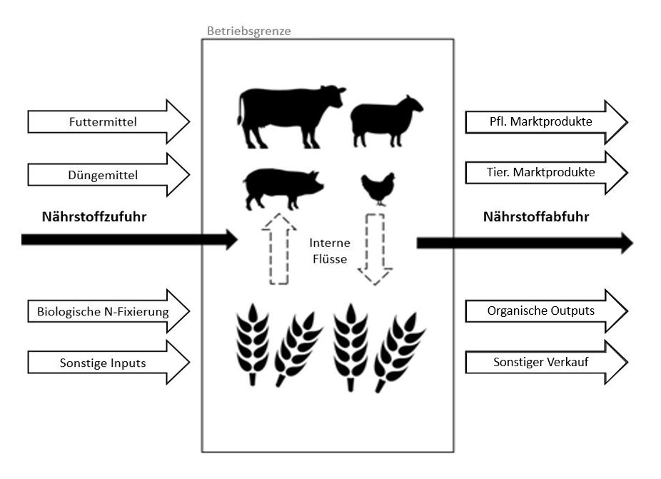

Hinweis: Um die Funktionstüchtigkeit nicht zu beeinträchtigen, bitte nur die gelb makierten Zellen bearbeiten und keine Zellen verschieben.

Author: Marie Reimer, 2020

Hoftorbilanz
Hoftorbilanz
Für den ganzen Betrieb (kg/a) |  |  |  |  | Bezogen auf die bewirtschaftete Fläche (kg/ha&a)
20XX |  |  |  |  | Bewirtschaftete Fläche |  |  | 0.00 | in ha
Bilanz in kg/ha&a
Nährstoffinputs |  |  |  |  | Nährstoffinputs
N | P | K | Mg | S | N | P | K | Mg | S
kg/a | kg/a | kg/a | kg/a | kg/a | kg/ha&a | kg/ha&a | kg/ha&a | kg/ha&a | kg/ha&a
0 | 0 | 0 | 0 | 0 | #DIV/0! | #DIV/0! | #DIV/0! | #DIV/0! | #DIV/0!
Nährstoffoutputs |  |  |  |  | Nährstoffoutputs
N | P | K | Mg | S | N | P | K | Mg | S
kg/a | kg/a | kg/a | kg/a | kg/a | kg/ha&a | kg/ha&a | kg/ha&a | kg/ha&a | kg/ha&a
0 | 0 | 0 | 0 | 0 | #DIV/0! | #DIV/0! | #DIV/0! | #DIV/0! | #DIV/0!
Bilanz für den Gesamtbetrieb |  |  |  |  | Bilanz für den Gesamtbetrieb
N | P | K | Mg | S | N | P | K | Mg | S
kg/a | kg/a | kg/a | kg/a | kg/a | kg/ha&a | kg/ha&a | kg/ha&a | kg/ha&a | kg/ha&a
0 | 0 | 0 | 0 | 0 | #DIV/0! | #DIV/0! | #DIV/0! | #DIV/0! | #DIV/0!
20XX
Bilanz in kg/ha&a
Nährstoffinputs |  |  |  |  | Nährstoffinputs
N | P | K | Mg | S | N | P | K | Mg | S
kg/a | kg/a | kg/a | kg/a | kg/a | kg/ha&a | kg/ha&a | kg/ha&a | kg/ha&a | kg/ha&a
0 | 0 | 0 | 0 | 0 | #DIV/0! | #DIV/0! | #DIV/0! | #DIV/0! | #DIV/0!
Nährstoffoutputs |  |  |  |  | Nährstoffoutputs
N | P | K | Mg | S | N | P | K | Mg | S
kg/a | kg/a | kg/a | kg/a | kg/a | kg/ha&a | kg/ha&a | kg/ha&a | kg/ha&a | kg/ha&a
0 | 0 | 0 | 0 | 0 | #DIV/0! | #DIV/0! | #DIV/0! | #DIV/0! | #DIV/0!
Bilanz für den Gesamtbetrieb |  |  |  |  | Bilanz für den Gesamtbetrieb
N | P | K | Mg | S | N | P | K | Mg | S
kg/a | kg/a | kg/a | kg/a | kg/a | kg/ha&a | kg/ha&a | kg/ha&a | kg/ha&a | kg/ha&a
0 | 0 | 0 | 0 | 0 | #DIV/0! | #DIV/0! | #DIV/0! | #DIV/0! | #DIV/0!
20XX
Bilanz in kg/ha&a
Nährstoffinputs |  |  |  |  | Nährstoffinputs
N | P | K | Mg | S | N | P | K | Mg | S
kg/a | kg/a | kg/a | kg/a | kg/a | kg/ha&a | kg/ha&a | kg/ha&a | kg/ha&a | kg/ha&a
0 | 0 | 0 | 0 | 0 | #DIV/0! | #DIV/0! | #DIV/0! | #DIV/0! | #DIV/0!
Nährstoffoutputs |  |  |  |  | Nährstoffoutputs
N | P | K | Mg | S | N | P | K | Mg | S
kg/a | kg/a | kg/a | kg/a | kg/a | kg/ha&a | kg/ha&a | kg/ha&a | kg/ha&a | kg/ha&a
0 | 0 | 0 | 0 | 0 | #DIV/0! | #DIV/0! | #DIV/0! | #DIV/0! | #DIV/0!
Bilanz für den Gesamtbetrieb |  |  |  |  | Bilanz für den Gesamtbetrieb
N | P | K | Mg | S | N | P | K | Mg | S
kg/a | kg/a | kg/a | kg/a | kg/a | kg/ha&a | kg/ha&a | kg/ha&a | kg/ha&a | kg/ha&a
0 | 0 | 0 | 0 | 0 | #DIV/0! | #DIV/0! | #DIV/0! | #DIV/0! | #DIV/0!
Durchschnitt |  |  |  |  | Durchschnitt
Durchschnittliche Bilanz in kg/ha&a
Nährstoffinputs |  |  |  |  | Nährstoffinputs
N | P | K | Mg | S | N | P | K | Mg | S
kg/a | kg/a | kg/a | kg/a | kg/a | kg/ha&a | kg/ha&a | kg/ha&a | kg/ha&a | kg/ha&a
0 | 0 | 0 | 0 | 0 | #DIV/0! | #DIV/0! | #DIV/0! | #DIV/0! | #DIV/0!
Nährstoffoutputs |  |  |  |  | Nährstoffoutputs
N | P | K | Mg | S | N | P | K | Mg | S
kg/a | kg/a | kg/a | kg/a | kg/a | kg/ha&a | kg/ha&a | kg/ha&a | kg/ha&a | kg/ha&a
0 | 0 | 0 | 0 | 0 | #DIV/0! | #DIV/0! | #DIV/0! | #DIV/0! | #DIV/0!
Bilanz für den Gesamtbetrieb |  |  |  |  | Bilanz für den Gesamtbetrieb
N | P | K | Mg | S | N | P | K | Mg | S
kg/a | kg/a | kg/a | kg/a | kg/a | kg/ha&a | kg/ha&a | kg/ha&a | kg/ha&a | kg/ha&a
0 | 0 | 0 | 0 | 0 | #DIV/0! | #DIV/0! | #DIV/0! | #DIV/0! | #DIV/0!

